상품제안서
[마리끌레르] 대나무보카시 1P | 상품코드: F21829

 |  |  |  |  |  |  | 02-412-0044 | www.easy1.co.kr
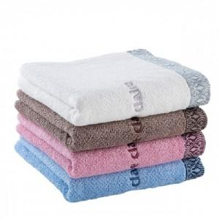

【상세/제작정보】 | 전사인쇄, 자수인쇄는 별도 문의 부탁드립니다. 글자 수, 디자인의 난이도에 따라 비용이 추가됩니다.

【인쇄/포장옵션】 | 실크 / 종이케이스포함

【공급단가】 | 수량 | 20~ | 50~ | 100~ | 300~ | 500~
*VAT별도 | 단가 | 6,480원 | 6,240원 | 6,000원 | 5,760원 | 5,610원

【상품 URL】 | http://www.easy1.co.kr/src/goods_detail.php?gdno=21829

